北臨技2025
 |  |  | 北海道臨床衛生検査技師会
2025年度北臨技精度管理調査 是正処置報告書 |  |  |  |  | 原因追及・是正処置参考資料 ご活用ください！

地区名 |  | 作成者
施設名 |  | 作成日 | 2025年 月 日

項目
試料、評価、SDI | 試料： | 評価： |  | SDI：
 | 試料： | 評価： |  | SDI：
試料到着日と測定日 | 試料到着日： 年 月 日 測定日： 年 月 日
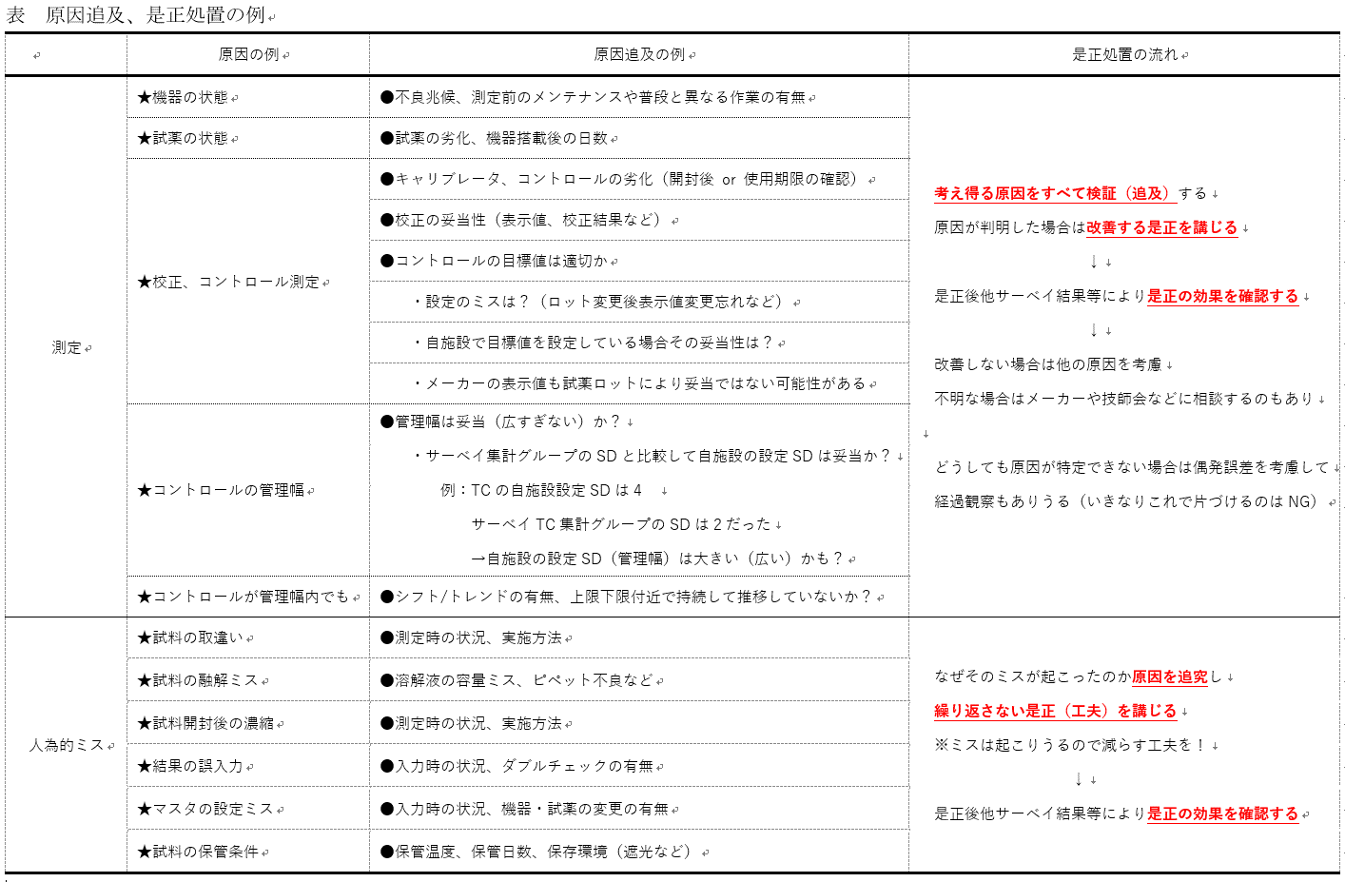
当日のコントロール 測定値と許容幅
原因カテゴリー（選択式）
原因の詳細 （自由記載）

是正処置
確認 | 役職名
 | 確認者 年 月 日
承認 | 役職名
 | 承認者 年 月 日

